Estadísticas
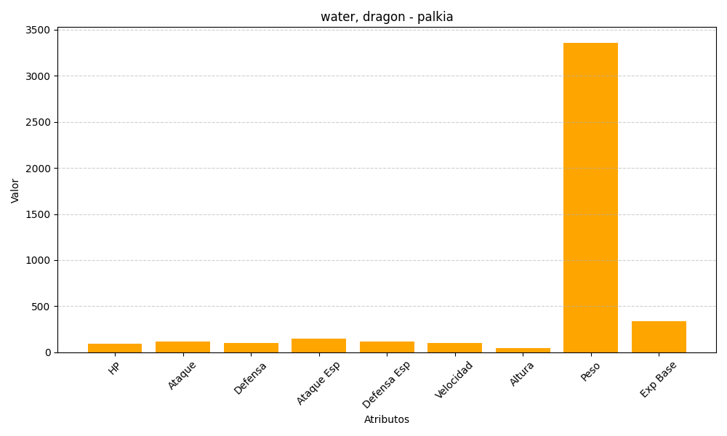
ID | Nombre | Tipo | HP | Ataque | Defensa | Ataque Especial | Defensa Especial | Velocidad | Altura | Peso | Experiencia Base
484 | palkia | water, dragon | 90 | 120 | 100 | 150 | 120 | 100 | 42 | 3360 | 340

